Grund - ligninger
Eksempel 1

1. Rente |  | 10%
2. Nper |  | 3
3. NV (hovedstol) |  | 10,000
4. FV |  | 0 | Standard
5. Type: Efterbetalt |  | 0 | Standard
6. Ydelse |  | -4021.15 | Negativ

Vi skal nu se på, hvordan man i Excel kan beregne en ubekendt størrelse.

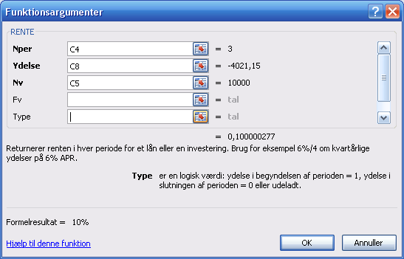
1. Renten ubekendt. Alle de øvrige data kendes.
Funktionen RENTE bruges.

 | Rente | 10%

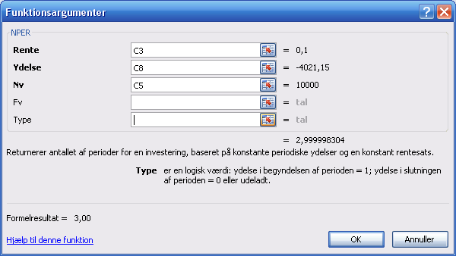
2. Antallet af perioder er ubekandt. Alle de øvrige data kendes.
Funktionen NPER bruges.

 | Antal
 | perioder | 3.00

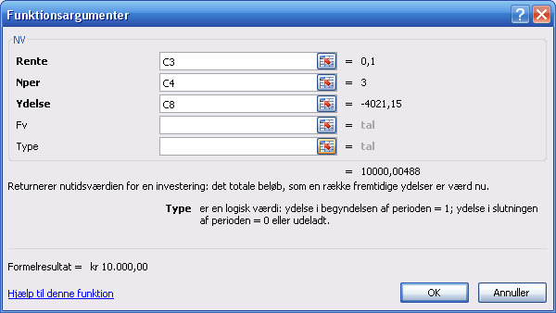
3. Nutidsværdien (lånesummen) er ubekendt.
Funktionen NV bruges.

 | Nuværdi | kr 10,000.00

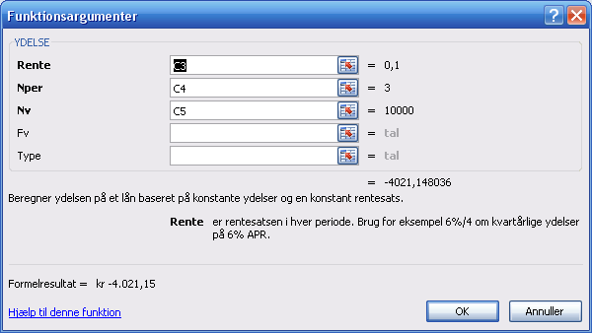
4. Ydelsen ubekendt. Alle de øvrige data kendes.
Funktionen YDELSE bruges.

 | Ydelse | kr -4,021.15

Annuitets - lån
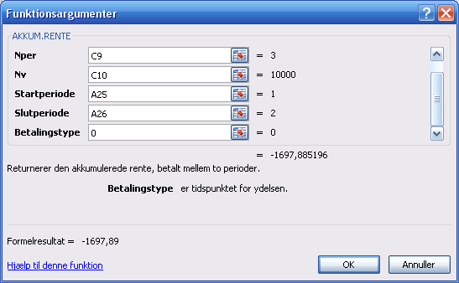
Ydelsen i et annuitetslån samt rente og afdrag

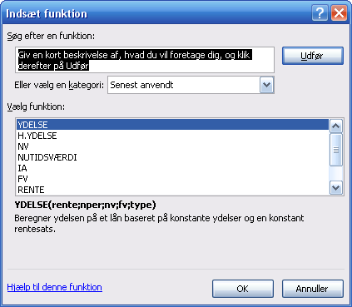
Eksempel -annuitetslån
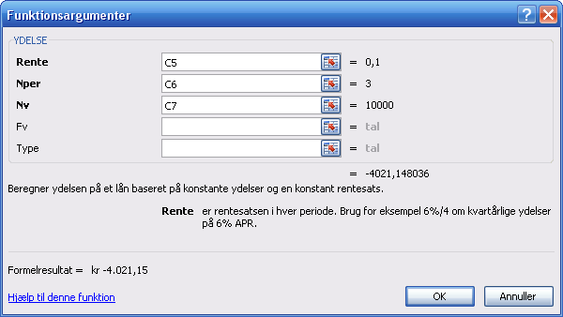
1. Beregning af ydelse ved hjælp af
funktionen "ydelse"

Rente |  | 10%
Periode |  | 3
Lånesum |  | 10,000

Ydelse |  | kr -4,021.15

Ydelse, celle formateret |  | 4,021.15

 |  |  |  | Kopiering af dialogbokse sker gennem samtidig tryk på tasterne: Alt Gr + Print Scr.

2. Traditionel opstilling med afviklingsforløbet

År | Lån | Rente - | Lån | Ydelse | Rente - | Afdrags-
 | primo | tilskrivning | ultimo |  | delen | delen
1 | 10,000.00 | 1,000.00 | 11,000.00 | 4,021.15 | 1000.00 | 3,021.15
2 | 6,978.85 | 697.89 | 7,676.74 | 4,021.15 | 697.89 | 3,323.26
3 | 3,655.59 | 365.56 | 4,021.15 | 4,021.15 | 365.56 | 3,655.59
 |  |  |  |  |  | 10,000.00

3. Beregning af rentedelen ved hjælp af funktionen R. Ydelse

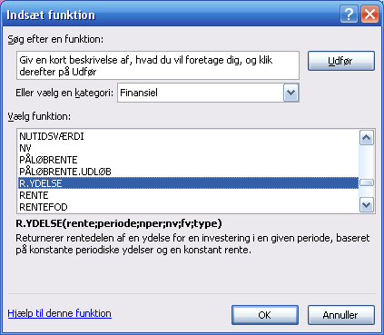
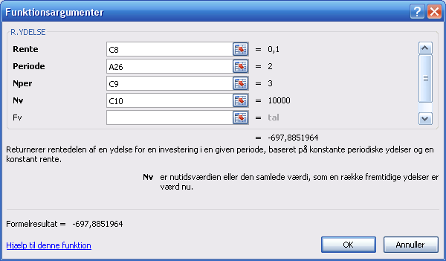
Denne funktion beregner rentedelen af en annuitetsydelse.
Man indtaster:
Rente: Lånets rente
Periode: Perioden for renteydelsen. Her periode 2.
Nper: Lånets periodelængde
Nv: Lånets nuværdi. Her lånesummen.
Fv: Lånets slutværdi. Er nul her (standard)
Ydelserne er standard efterbetalte.
Er de forudbetalte, skal man indtaste
et 1-tal i bjælken til højre.

År | Rente-
 | delen
1
2 | kr -697.89
3

4. Beregning af afdragsdelen ved hjælp af funktionen H. Ydelse
Den engelske betegnelse er PPMT (Afdragsdelen i en PMT-ydelse)

Denne funktion beregner afdragsdelen af et annuitetslån.
Den uddybende forklaring i "Hjælp til denne funktion" er misvisende.
Her står at denne funktion "returnerer ydelsen på hovedstolen…..". Det er ikke korrekt.
Ydelsen består af rente og afdrag, Det er kun afdragsdelen, der beregnes.
Betegnelsen H. Ydelse er derfor også misvisende.
Den burde navngives parallelt til R: Ydelse, dvs. som A. Ydelse. - Oversættelserne til dansk er ofte af meget dårlig kvalitet.
Eller de kunne benævnes H: Rente og H. Afdrag.
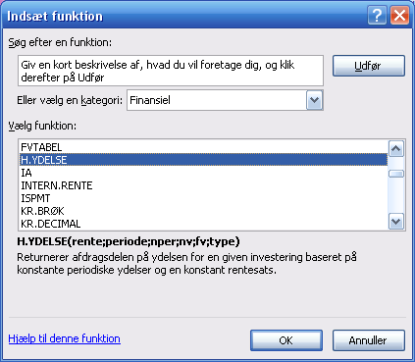
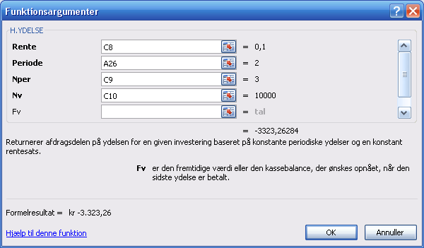

År | Afdrags-
 | delen
1
2 | kr -3,323.26
3

 |  |  |  |  |  |  | kr -697.89

5. Beregning af sum af afdrag ved hjælp af funktionen AKKUM. HOVEDSTOL

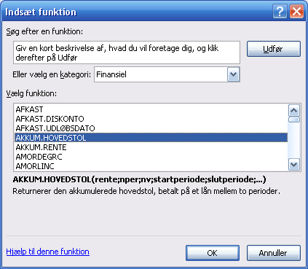
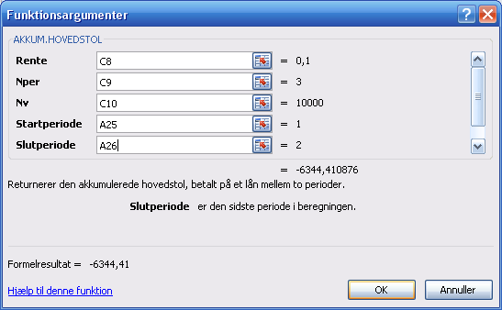
Funktionen AKKUM. HOVEDSTOL beregner den
akkumulerede sum af afdrag og dermed
nedgangen i hovedstolens restgæld.
Ved indtastning skal man lige omkring bjælken
til højre og indtaste et 0 for type. før
hele indtastningen er færdig.

År | Summen
 | af afdrag
1 |  | Eller fra tabellen:
2 | -6344.41 | 3.021,15 + 3.323,26
3

Restgælden ultimo år 2 kan beregnes som
hovedstolen minus summen af afdrag.

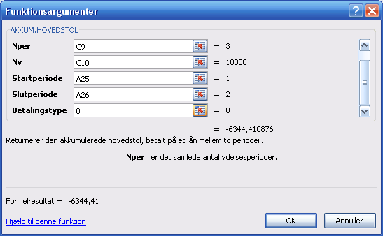

6. Beregning af sum af renter ved hjælp af funktionen AKKUM. RENTE

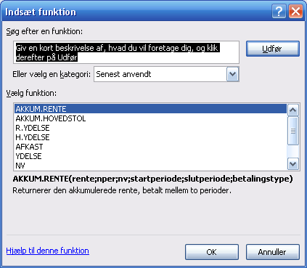
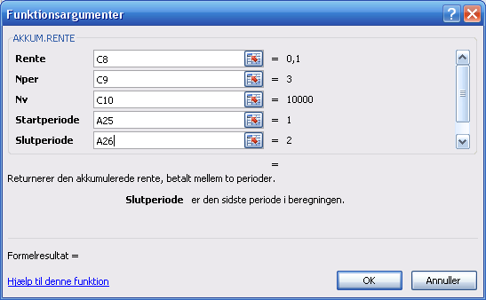

År | Summen
 | af afdrag
1 |  | Eller fra tabellen:
2 | -1697.89 | 1.000 + 697,89
3

